상품제안서
내셔널지오그래픽 네이쳐 플로우 텀블러 900 | 상품코드: F32396

 |  |  |  |  |  |  | 02-412-0044 | www.easy1.co.kr
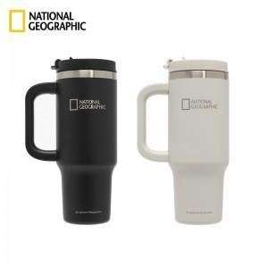

【상세/제작정보】 | <p>** 레이저인쇄 50개미만 60000원별도</p><p>** 배송비- 한박스 30개 / 4000원별도</p><p>&nbsp;</p>

【인쇄/포장옵션】 | 레이저, 스티커, 컬러필름인쇄 / 포장지포장

【공급단가】 | 수량 | 20~ | 50~ | 100~ | 300~ | 500~
*VAT별도 | 단가 | 27,800원 | 26,000원 | 25,400원 | 24,500원 | 24,000원

【상품 URL】 | https://dev.easy1.co.kr:443/src/goods_detail.php?gdno=32396

